Pruebas Unitarias
QAS

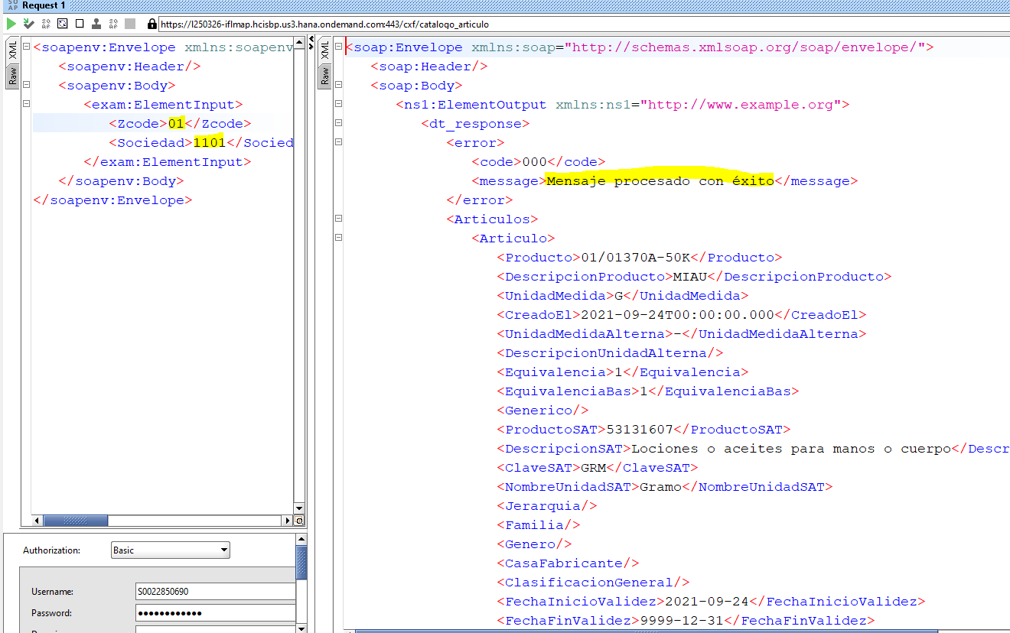

DEV110
Consulta exitosa Sociedad 1101
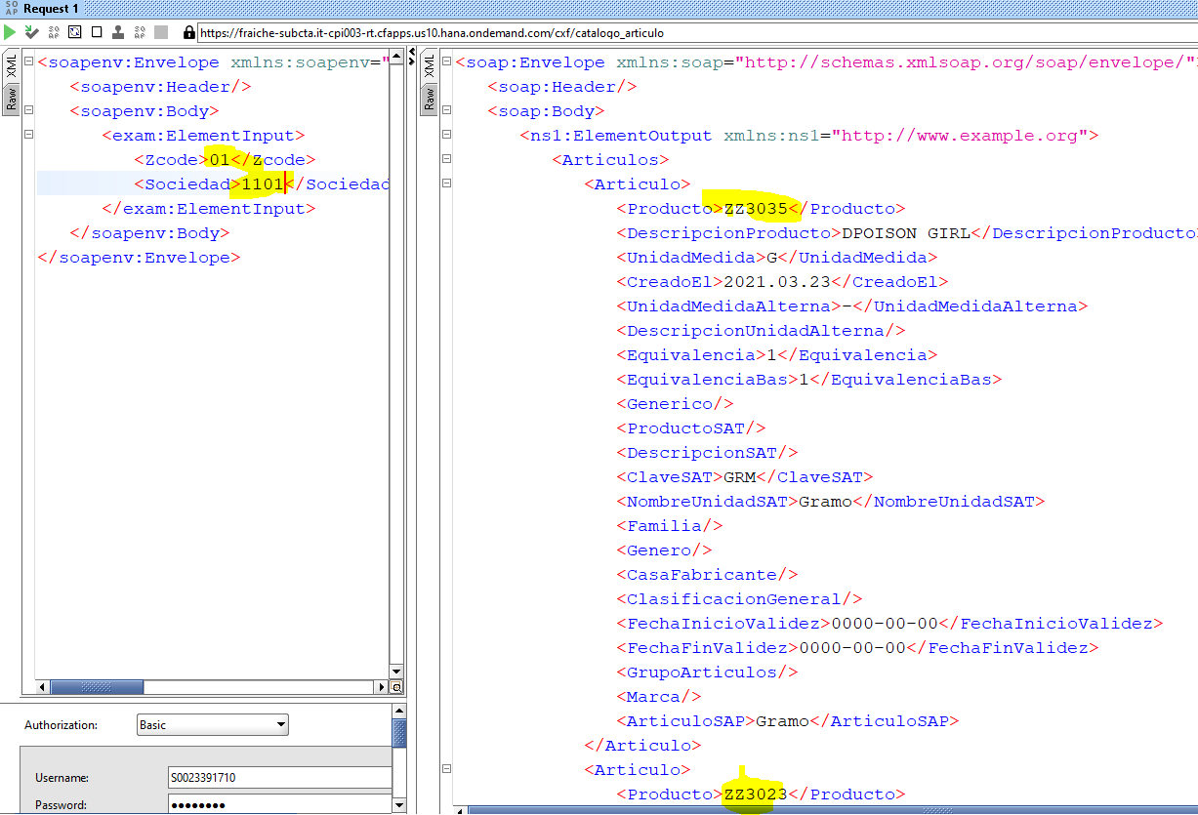

Error campo requerido sociedad

Consulta otra sociedad KA00
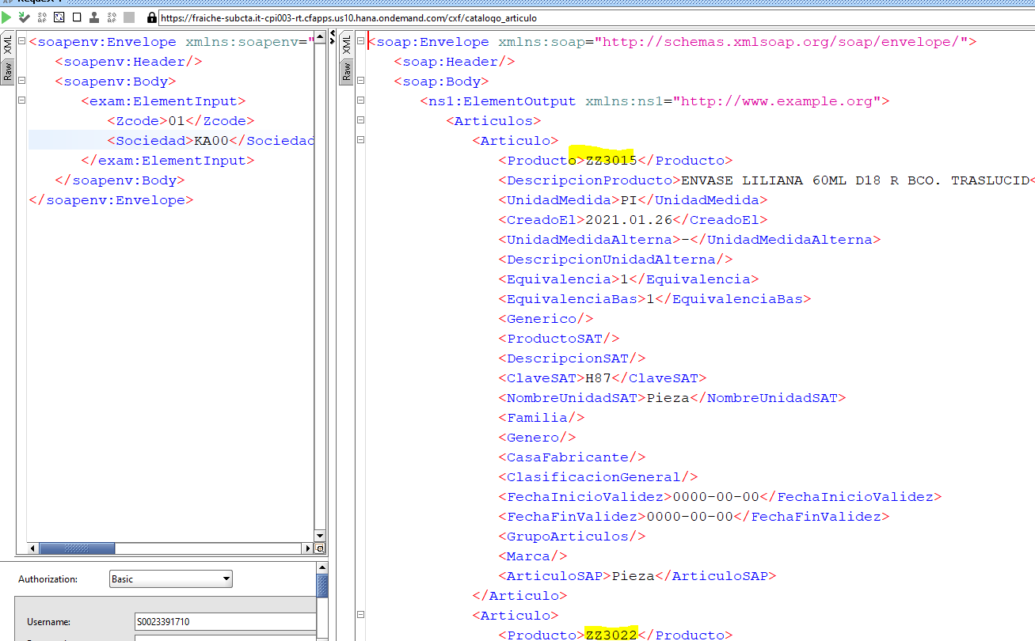

Consulta algo ya enviado con zcode = 00,

Referencias- Txt
